Sheet1
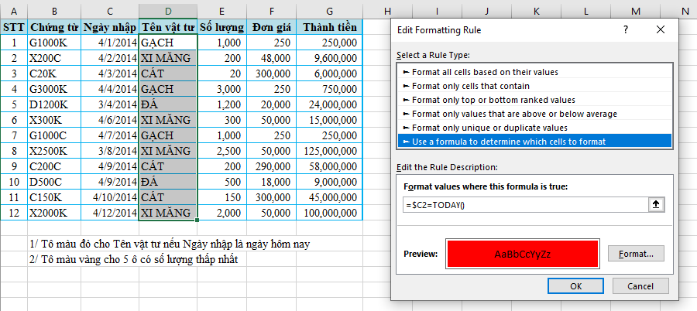
STT | Chứng từ | Ngày nhập | Tên vật tư | Số lượng | Đơn giá | Thành tiền
1 | G1000K | 2014-04-01 | GẠCH | 1,000 | 250 | 250,000
2 | X200C | 2014-04-02 | XI MĂNG | 200 | 48,000 | 9,600,000 | 1
3 | C20K | 2014-04-03 | CÁT | 20 | 300,000 | 6,000,000
4 | G3000K | 2014-04-04 | GẠCH | 3,000 | 250 | 750,000
5 | D1200K | 2014-03-04 | ĐÁ | 1,200 | 20,000 | 24,000,000
6 | X300K | 2014-04-06 | XI MĂNG | 300 | 50,000 | 15,000,000
7 | G1000C | 2014-04-07 | GẠCH | 1,000 | 250 | 250,000
8 | X2500K | 2014-03-08 | XI MĂNG | 2,500 | 50,000 | 125,000,000
9 | C200C | 2014-04-09 | CÁT | 200 | 290,000 | 58,000,000
10 | D500C | 2014-04-09 | ĐÁ | 500 | 18,000 | 9,000,000
11 | C150K | 2014-04-10 | CÁT | 150 | 300,000 | 45,000,000
12 | X2000K | 2014-04-12 | XI MĂNG | 2,000 | 50,000 | 100,000,000

 | 1/ Tô màu đỏ cho Tên vật tư nếu Ngày nhập là ngày hôm nay
 | 2/ Tô màu vàng cho 5 ô có số lượng thấp nhất

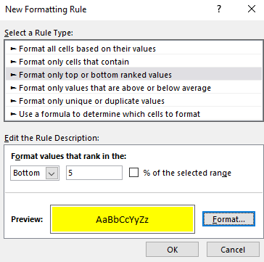
 | 2

